المؤشرات الكلية

سوق العراق للاوراق المالية
جلسة الاثنين 2026/1/26 |  |  |  | تقرير أسعار الأسهم المتداولة لسوق العراق للأوراق المالية
الجلسة (15)
الاسهم المتداولة المدرجة و OTC |  |  | 708,218,382 |  |  | قيمة الأسهم المتداولة المدرجة و OTC |  | 1,259,794,985 |  |  | صفقات الشركات المدرجة وOTC | 948
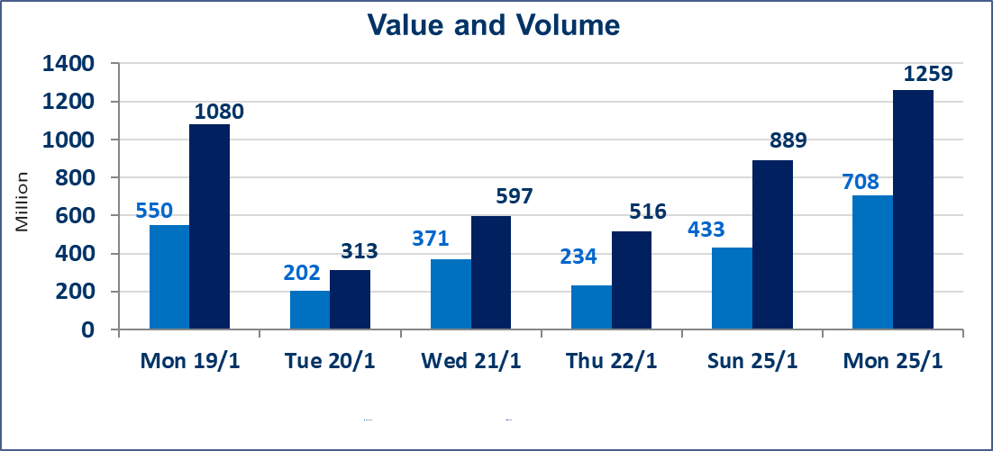
المؤشر60 ISX اليوم | 963.77 |  | نقطة |  |  | المؤشر15 ISX اليوم | 1213.27 | نقطة
المؤشر 60 ISX السابق | 962.98 |  | نقطة |  |  | المؤشر 15 ISX السابق | 1209.65 | نقطة
نسبة التغير | 0.08 |  | % |  |  | نسبة التغير | 0.30 | %
عدد النقاط | 0.79 |  | نقطة |  |  | عدد النقاط | 3.62 | نقطة

الشركات المدرجة | 104 | OTC | 14 | 118 |  | الشركات غير المتداولة المدرجة | 41 | OTC | 12 | 53
الشركات المتداولة | 47 | OTC | 2 | 49 |  | الشركات المرتفعة |  |  | 14
شركات الهيئة العامة |  |  |  | 5 |  | الشركات المنخفضة |  |  | 16
الموقوفة بقرار من هيأة الأوراق المالية |  |  |  | 11
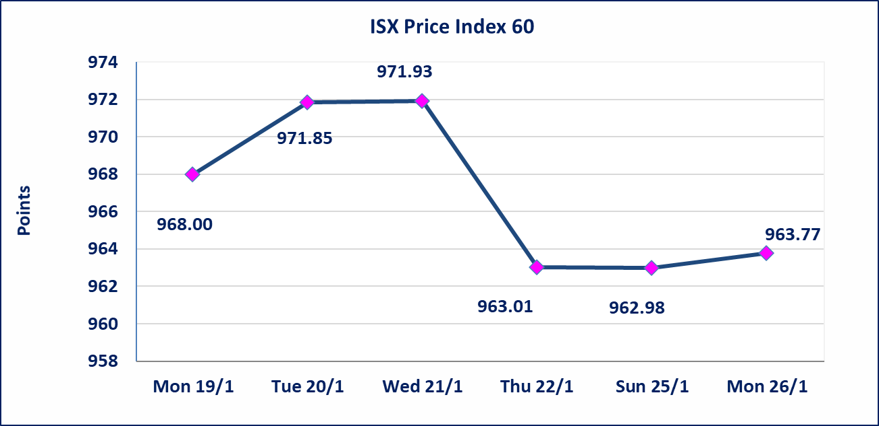
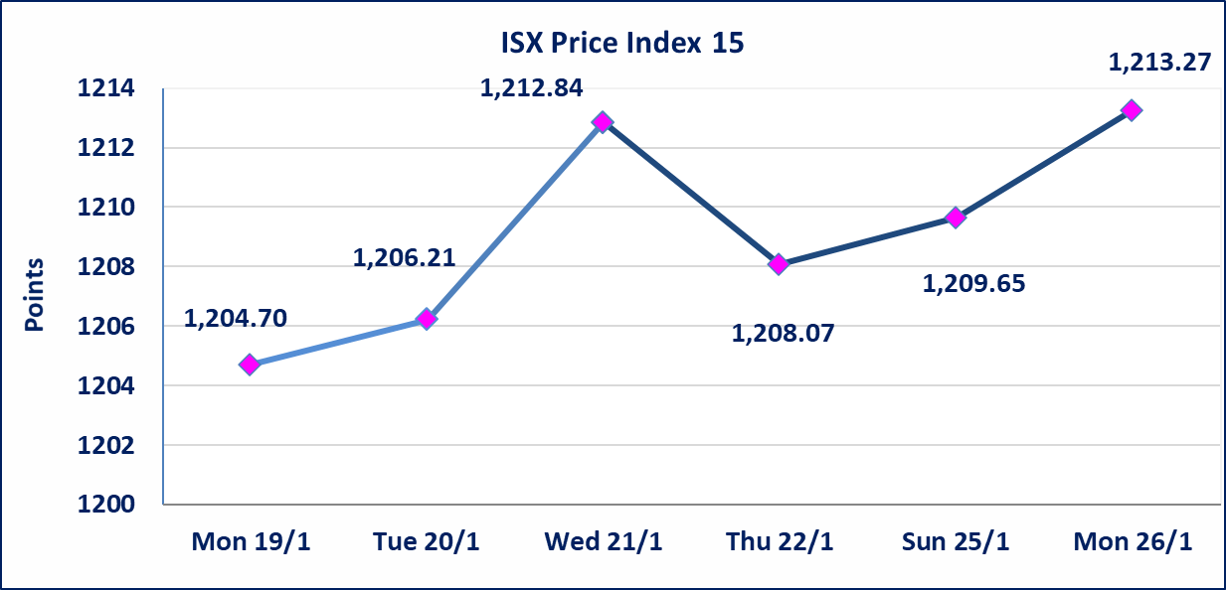

الحد الأعلى والادنى للتغير في السعر | نسبة التغير في المنصة النظامية (15%)، نسبة التغير في المنصة الثانية (20%)، نسبة التغير في المنصة الثالثة (5%) إرتفاعاً وإنخفاضاً من سعر الاغلاق السابق.
Web site : www.isx-iq.net E-mail : info-isx@isx-iq.net |  |  |  |  | 07834000034 - 07711211522 : ص . ب :3607 العلوية الهاتف |  |  |  |  |  | بغداد /الكرادة/ قرب المسرح الوطني /مجاور مصرف الخليج التجاري

نسبة التغير
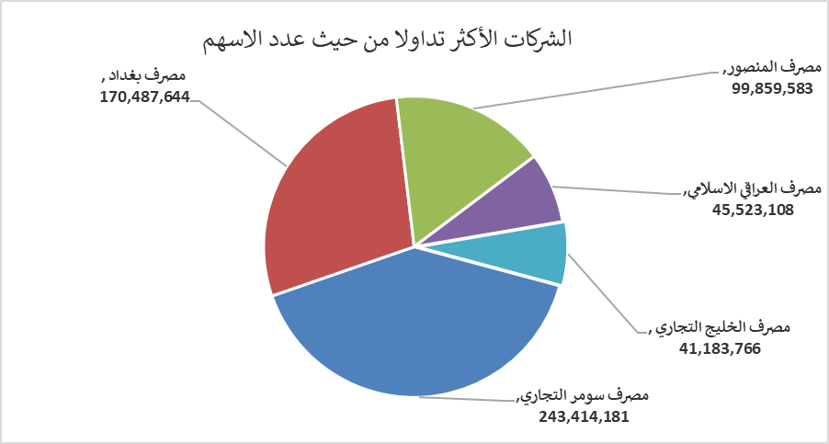
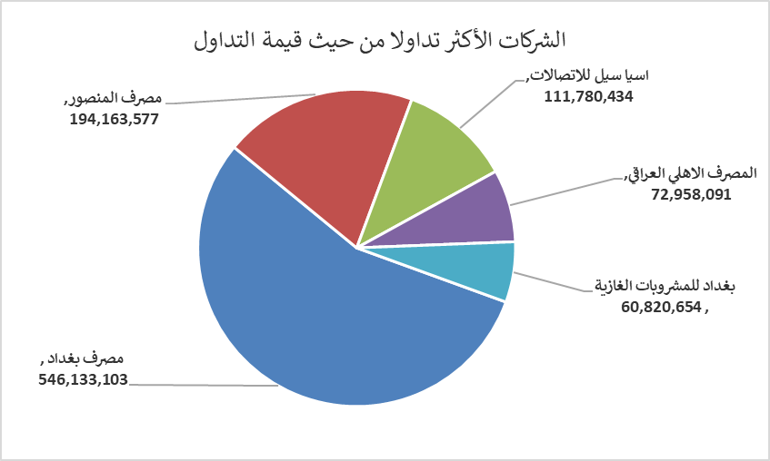
الشركات الأكثر ارتفاعاً وانخفاضاً

نسبة التغير لاسعار الاغلاق الاكثر ارتفاعاً |  |  |  | نسبة التغير لاسعار الاغلاق الاكثر انخفاضاً
اسم الشركة | اغلاق | التغير(%) | الاسهم المتداولة | اسم الشركة | اغلاق | التغير (%) | الاسهم المتداولة
الحمراء للتامين | 2.670 | 19.73 | 2,007,000 | بغداد العراق للنقل العام | 21.500 | -4.23 | 2,078,258
العراقية للاعمال الهندسية | 5.520 | 15.00 | 17,014 | الكيمياوية والبلاستيكية | 1.930 | -3.50 | 126,197
الامين للتأمين | 1.010 | 10.99 | 1,241,497 | الهلال الصناعية | 1.700 | -3.41 | 466,453
مصرف كوردستان الدولي الاسلامي | 1.400 | 7.69 | 1,000,000 | العراقية لانتاج وتسويق اللحوم | 4.600 | -3.16 | 320,988
مصرف عبر العراق للاستثمار | 0.290 | 7.41 | 219,277 | بابل للانتاج الحيواني والنباتي | 6.800 | -2.86 | 740,313

الشركات الاكثر نشاطا حسب الاسهم المتداولة (حجم التداول) |  |  |  | الشركات الاكثر نشاطا حسب القيمة المتداولة
اسم الشركة | اغلاق | التغير(%) | الاسهم المتداولة | اسم الشركة | اغلاق | التغير (%) | القيمة المتداولة
مصرف سومر التجاري | 0.130 | 0.00 | 243,414,181 | مصرف بغداد | 3.230 | -1.22 | 546,133,103
مصرف بغداد | 3.230 | -1.22 | 170,487,644 | مصرف المنصور | 1.940 | -0.51 | 194,163,577
مصرف المنصور | 1.940 | -0.51 | 99,859,583 | اسيا سيل للاتصالات | 14.260 | 1.35 | 111,780,434
مصرف العراقي الاسلامي | 1.040 | 0.97 | 45,523,108 | المصرف الاهلي العراقي | 4.700 | 0.00 | 72,958,091
مصرف الخليج التجاري | 0.280 | 0.00 | 41,183,766 | بغداد للمشروبات الغازية | 5.780 | 0.52 | 60,820,654

